品牌推广广告的整合营销策略
品牌推广广告的整合营销策略
阶段 | 目标 | 广告产品 | SP预算分配 | SB预算分配 | ASIN选择 | 广告产品要点 |  | SB落地页 | SP主要投放方式 | 关注指标
认知 | 增加流量 | SB/SP | 较少 5% | 较多 8% | 主力ASIN | SP | 为商品推广广告设置固定竞价，关键词设置广泛匹配 | 品牌旗舰店首页 | 关键词投放（投放词根词） | 首页首位的曝光量
 |  |  |  |  |  | SB | 投放词根词，抢占首页首位 |  | 商品投放（投放品类） | CTR

考虑&购买 | 增加销售&控制RoAS | SB/SP | 较多++ 60% | 适中 14% | 主力ASIN | SP | 为商品推广广告设置较高竞价，根据广告位表现调整竞价 | 品牌旗舰店首页 | 关键词投放（竞品词，投放词根词，长尾词） | 首页首位的所占点击量的比例
 |  |  |  |  | 高转化ASIN | SB | 关注SB的CTR， 转化率 | 品牌旗舰店产品子页面 | 商品投放（投放ASIN） | 订单数

忠诚度 | 增加老客户重复购买 | SB/SP | 适中 10% | 较少 3% | 高复购率ASIN | SP | 根据自身品牌的影响力决定竞价 | 品牌旗舰店首页 | 关键词投放（投放品牌词） | 点击量
 |  |  |  |  | 新品 | SB | 优化品牌推广广告，3个展示ASIN的选择可采用老品和新品的混合模式 |  | 商品投放（投放自己的主力ASIN） | 转化率
d
品牌推广广告的具体策略
认知阶段------优化策略
广告活动表现 |  | CTR
 |  | 较高 |  |  |  |  |  | 较低
曝光量 | 较高 | 广告活动表现良好 |  |  |  |  |  | 优化广告创意（标题，商品的图片质量，商品组合等）
 |  |  |  |  |  |  |  | 提高竞价，竞争首页首位广告位
 | 较低 | 检查有曝光量的关键词数量是否足够 |  |  |  |  |  | 优化广告创意（标题，商品的图片质量，商品组合等）
 |  |  |  |  |  |  |  | 提高竞价，竞争首页首位广告位
 |  | 给曝光量低，CTR高的关键词增加竞价，赢得更多广告竞拍与曝光机会 |  |  |  |  |  | 检查有曝光量的关键词数量是否足够
 |  |  |  |  |  |  |  | 给曝光量低，CTR高的关键词增加竞价，赢得更多广告竞拍与曝光机会

考虑&购买阶段------优化策略
广告活动表现 |  | CTR
 |  | 较高 |  |  |  |  |  | 较低
首页首位 点击量% | 较高 | 广告活动表现良好 |  |  |  |  |  | 优化落地页面商品的选择，图片，标题，描述等
 |  |  |  |  |  |  |  | 根据搜索词报告优化关键词，添加转化率较高的关键词到您的品牌推广广告活动
 | 较低 | 优化广告创意（标题，商品的图片质量，商品组合等），提高点击率 |  |  |  |  |  | 优化落地页面商品的选择，图片，标题，描述等
 |  |  |  |  |  |  |  | 根据搜索词报告优化关键词，添加转化率较高的关键词到您的品牌推广广告活动
 |  | 提高竞价，赢得更多首页首位的曝光机会 |  |  |  |  |  | 优化广告创意（标题，商品的图片质量，商品组合等），提高点击率
 |  |  |  |  |  |  |  | 提高竞价，赢得更多首页首位的曝光机会

建立忠诚度阶段------优化策略
广告活动表现 |  | 转化率
 |  | 较高 |  |  |  |  |  | 较低
点击量 | 较高 | 广告活动表现良好 |  |  |  |  |  | 优化落地页面的设计，商品的选择，图片，标题，描述等
 |  |  |  |  |  |  |  | 根据搜索词报告优化ASIN的选择
 | 较低 | 保证品牌关键词以及其延伸词的数量 |  |  |  |  |  | 优化落地页面的设计，商品的选择，图片，标题，描述等
 |  |  |  |  |  |  |  | 根据搜索词报告优化ASIN的选择
 |  | 定期监控品牌关键词及其延伸词的曝光量，看CTR是否在正常范围 |  |  |  |  |  | 保证品牌关键词以及其延伸词的数量
 |  |  |  |  |  |  |  | 定期监控品牌关键词及其延伸词的曝光量，看CTR是否在正常范围

品牌旗舰店数据指标调整策略
广告活动表现 |  | 订单数量
 |  | 较高 |  |  |  |  |  | 较低
流量 | 较高 | 广告活动表现良好 |  |  |  |  |  | 优化旗舰店的布局，将主力ASIN或者促销商品放在显著位置，让您的客户更容易找到这里的商品
 |  |  |  |  |  |  |  | 优化旗舰店设计与图片质量，确保您在旗舰店主页放置了品牌视频
 |  |  |  |  |  |  |  | 优化您的商品详情页
 | 较低 |  |  |  |  |  |  | 优化您的品牌旗舰店和商品详情页
 |  | 建立品牌推广广告，为您的旗舰店导入更多的流量 |  |  |  |  |  | 建立品牌推广广告，为您的旗舰店导入更多的流量
 |  | 在您的自建站或社交网站植入旗舰店链接，为旗舰店导入更多流量 |  |  |  |  |  | 在您的自建站或社交网站植入旗舰店链接，为旗舰店导入更多流量

品牌推广关键词策略
自我品牌的建设和防御 观察自己的品牌词的整体表现
广告活动名称 |  |  | 广告活动名称 |  |  | 广告花费 |  | 销售额 | ACOS | CVR
Campaign A |  |  | 自己的品牌词 |  |  | 2000 |  | 50000 | 4% | 13%
 |  |  | 非品牌词 |  |  | 6000 |  | 15000 | 40% | 5%
Campaign B |  |  | 自己的品牌词 |  |  | 1000 |  | 50000 | 2% | 15%
 |  |  | 非品牌词 |  |  | 6000 |  | 20000 | 30% | 6%
总计 |  |  | 自己的品牌词 |  |  | 3000 |  | 100000 | 3.0% | 14.0%
 |  |  | 非品牌词 |  |  | 12000 |  | 35000 | 34.3% | 5.5%

如何筛选表现优异的品牌词
客户搜索词 |  |  |  |  | 广告花费 | 销售额 | ACOS | CVR | 建议
Your Brand type A earphone |  |  |  |  | 60 | 1500 | 4.0% | 16% | 表现优异 放入品牌推广广告活动 设置较高竞价
Your Brand earphone with microphone |  |  |  |  | 100 | 2500 | 4.0% | 14% | 表现优异 放入品牌推广广告活动 设置较高竞价
Your Brand bouetooth earphone waterproof |  |  |  |  | 100 | 2000 | 5.0% | 12% | 表现优异 放入品牌推广广告活动 设置较高竞价
Your Brand bouetooth earphone |  |  |  |  | 130 | 1500 | 8.7% | 15% | 表现优异 放入品牌推广广告活动 设置适中竞价
Your Brand earphone |  |  |  |  | 200 | 2200 | 9.1% | 10% | 表现优异 放入品牌推广广告活动 设置适中竞价
Your Brand sports earphone for running |  |  |  |  | 80 | 300 | 26.7% | 7% | 表现不好
Your Brand high quality earphone for iphone |  |  |  |  | 150 | 0 | 0.0% | 0% | 表现不好 设置为精准否定关键词
总计 |  |  |  |  | 820 | 10000 | 8.2% | 12%

自我品牌的扩张 观察竞品品牌词的整体表现
广告活动名称 |  |  | 广告活动名称 |  |  | 广告花费 |  | 销售额 | ACOS | CVR
Campaign A |  |  | 自己的品牌词 |  |  | 2000 |  | 50000 | 4.0% | 13.0%
 |  |  | 非品牌词 |  |  | 6000 |  | 15000 | 40.0% | 5.0%
 |  |  | 竞品品牌词 |  |  | 500 |  | 2500 | 20.0% | 8.0%
Campaign B |  |  | 自己的品牌词 |  |  | 1000 |  | 50000 | 2.0% | 15.0%
 |  |  | 非品牌词 |  |  | 6000 |  | 20000 | 30.0% | 6.0%
 |  |  | 竞品品牌词 |  |  | 700 |  | 3000 | 23.3% | 6.1%
总计 |  |  | 自己的品牌词 |  |  | 3000 |  | 100000 | 3.0% | 14.0%
 |  |  | 非品牌词 |  |  | 12000 |  | 35000 | 34.3% | 5.5%
 |  |  | 竞品品牌词 |  |  | 1200 |  | 5500 | 21.8% | 7.0%

如何筛选表现优异的竞品词
客户搜索词 |  |  |  |  | 广告花费 | 销售额 | ACOS | CVR | 建议
竞品品牌 type A earphone |  |  |  |  | 200 | 1500 | 13.3% | 10.2% | 表现优异 放入品牌推广广告活动 设置较高竞价
竞品品牌 bouetooth earphone waterproof |  |  |  |  | 130 | 600 | 21.7% | 8.3% | 表现优异 放入品牌推广广告活动 设置较高竞价
竞品品牌 bouetooth earphone |  |  |  |  | 100 | 300 | 33.3% | 3.5% | 表现优异 放入品牌推广广告活动 设置适中竞价
竞品品牌 type B earphone |  |  |  |  | 500 | 1000 | 50.0% | 2.0% | 表现不好
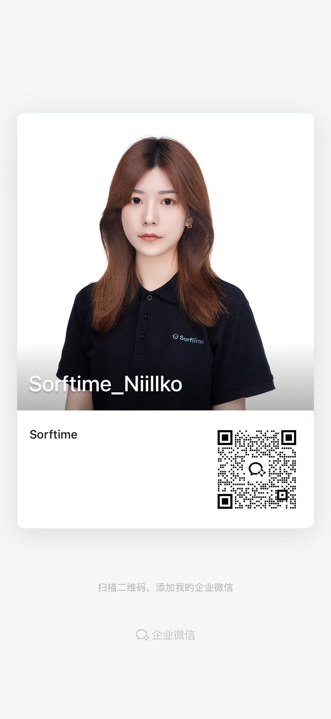
总计 |  |  |  |  | 930 | 3400 | 27.4% | 6.0%

